Mehrdüsengabel
Erdbeeranbau im geschützten Anbau (Tunnel) auf Stellagen

Bandbreite (cm) | 60 cm |  | 5.1961524227 | 3.4641016151 | 2.5980762114 | 1.7320508076 | 1.2990381057 | 1.0392304845 | 0.86602540378 | 0.74230748896 | 0.64951905284 | 0.51961524227 | 0.43301270189
Fahr-/ Gehgeschwindigkeit (km/h) | 4.0 km/h |  | Düsengröße und Farbcodierung nach ISO 16125 (bei 3 bar Spritzdruck an der Düse)
Ausbringmenge (l/ha) | 750 l/ha | ISO | 005 | 0075 | 01 | 015 | 02 | 025 | 03 | 035 | 04 | 05 | 06
Anzahl Düsen (Stck.) pro Reihe | 5 | l/min | 0.20 | 0.30 | 0.4 | 0.6 | 0.8 | 1.0 | 1.2 | 1.4 | 1.6 | 2.0 | 2.4
 |  | Druck |  | 12.0 | 6.7 | 3.0 | 1.7 | 1.1
In den gelben Feldern bitte die betriebsspezifischen Daten eingeben
 |  | Anzahl Düsen |  |  |  | 4 | 1
 |  |  | 2.6 bar Spritzdruck bei gemischtem Düseneinsatz
 |  | l/min |  |  |  | 0.56 | 0.75

Ausbringmenge (l/ha) = | Ausstoß aller Düsen (l/min) x 600 |  |  |  |  | 750 l/ha | 5
 | Fahrgeschw. (km/h) x Arbeitsbreite (m)

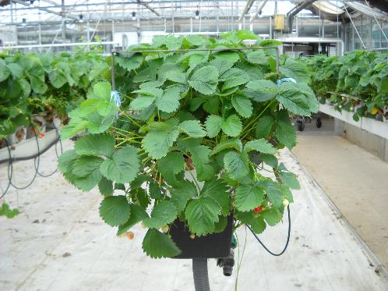
 |  |  |  |  |  |  |  | Gemischt
Gesamtdüsenausstoß (l/min) = | Ausbringmenge (l/ha) x Fahrgeschw. (km/h) * Arb.breite (m) |  |  |  |  | 3.00 l/min |  | 3.20 l/min
 | 600

Einzeldüsenausstoß (l/min) = | Gesamtdüsenausstoß (l/min) |  |  |  |  | 0.60 l/min
 | Gesamtdüsenanzahl (Stck.)
 |  |  |  |  |  |  |  | 1.6237976321
 |  | neuer Spritzdruck bei Mischbestückung |  |  |  | 2.6 bar

Reihenabstand (m) | 1.50 m
prozentualer Flächenanteil | 40 % |  | Wassermenge für den Schlag |  |  | 300 l |  | Bandbreite in cm (oben eingeben)
Quadratmeter Grundfläche | 10000 m²
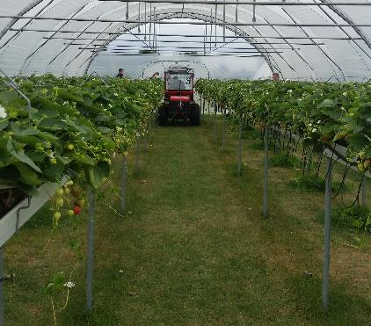
 | 1.0 ha
In den gelben Feldern bitte die Reihenabstände und die Grundfläche der Tunnel eingeben (daraus ergibt sich die Fläche die behandelt werden muß)

